상품제안서
스카이 2L 무드등 저소음 탁상용 가습기 | 상품코드: S44126

 |  |  |  |  |  |  | 02-713-8555 | www.synergygift.co.kr
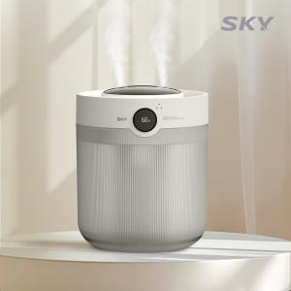 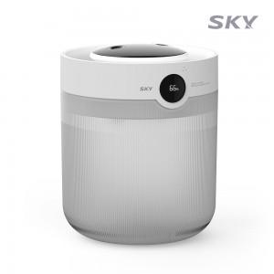 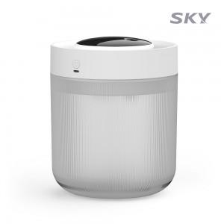

【상세/제작정보】

【인쇄/포장옵션】 | 레이저 / 포장불가능

【공급단가】 | 수량 | 20~ | 100~ | 300~ | 500~ | 1,000~
*VAT별도 | 단가 | 14,900원 | 13,600원 | 13,000원 | 12,800원 | 12,600원

【상품 URL】 | https://www.synergygift.co.kr:443/src/goods_detail.php?gdno=44126

